Beispiel
Fahrtkostenabrechnung Sektionsfahrten DAV Weiler

C
E
D
Eingabe nur in den gelben Feldern |  | Wert | Summe je Auto | Tankgeld Vereinsbus | Park- gebühr
 |  |  | [EUR] | [EUR] | [EUR]
Preis je Liter Diesel | [EUR/l] | 1.75 €
Verbrauch je 100 km | [l/100 km] | 11.00
Anzahl Vereinsbus (0 od. 1) | 0,20 €/km + Tanken | 1 | 26.80 € | 25.80 € | 8.00 €

B
Anzahl PKW 1-4 Personen | 0,40 €/km | 2 | 61.60 €
Anzahl PKW mit 5 Personen | 0,45 €/km | 0 | 0.00 €
Anzahl PKW mit 6 Personen | 0,50 €/km | 0 | 0.00 €
Anzahl PKW mit 7 Personen | 0,55 €/km | 0 | 0.00 €
Anzahl PKW mit 8 Personen | 0,60 €/km | 0 | 0.00 €

Parkgebühren je Auto | [EUR] | 8.00 €

Einfache Strecke | [km] | 67
Anzahl Teilnehmer | (ohne Tourenführer) | 11

A
A
Summe Fahrtkosten | [EUR] | 183.80 €
Fahrtkosten je Teilnehmer | [EUR] | 16.71 €

Beispielabrechnung:
A) Jeder der 11 Teilnehmer zahlt 17 € (aufgerundet)., (11 x 17 € = 187 €)
B) Jeder der 2 Fahrer bekommt 62 € (54 € + 8 € Parkgebühr)
C) In den Umschlag vom Vereinsbus kommen 26,80 €
D) Der Fahrer des Vereinsbusses bekommt die 8 € Parkgebühr
E) Übrig bleiben: 187 € - 62 € - 62 € - 26,80 € - 8 € = 28,20 € (errechnet wurden 25,80 €)
Von diesem Geld wird getankt und falls was übrig bleibt, kommt dieses Geld zusätzlich in den Umschlag
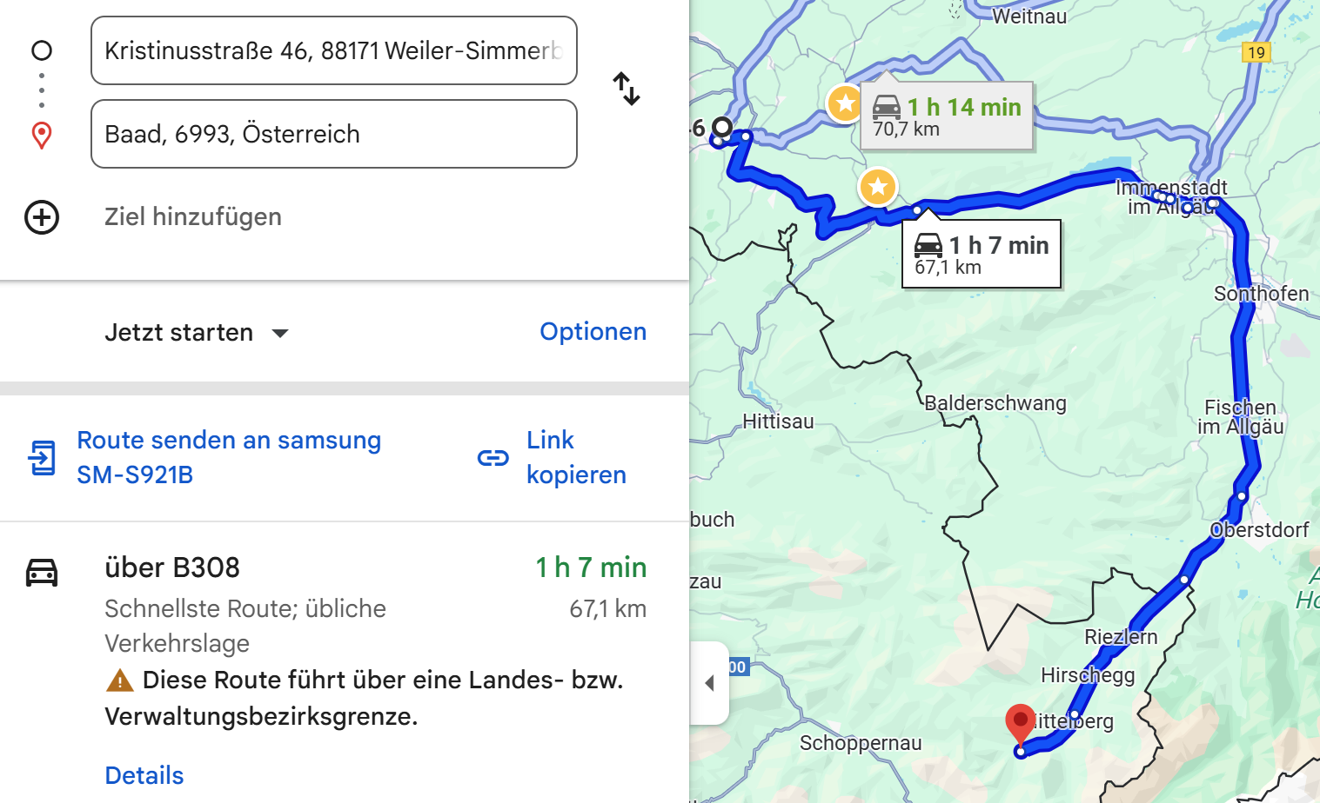

Fahrtkostenregelung
